גיליון1
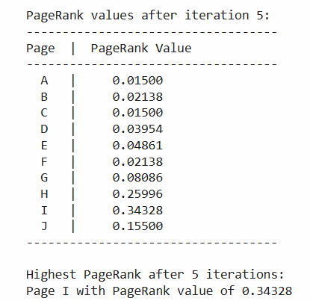
links of acronyms from query 3
 |  | title
A | http://www.kizur.co.il/search_word.php?abbr=%D7%90%D7%92%D7%97&m=3 | מה זה אגח
B | http://www.kizur.co.il/search_word.php?abbr=%D7%90%D7%92%D7%97%D7%A9&m=3 | מה זה אגחש
C | http://www.kizur.co.il/search_word.php?abbr=%D7%90%D7%92%D7%A9&m=3 | מה זה אגש
D | http://www.kizur.co.il/search_word.php?abbr=%D7%90%D7%92%D7%99&m=3 | מה זה אגי
E | http://www.kizur.co.il/search_word.php?abbr=%D7%90%D7%91%D7%90&m=3 | מה זה אבא
F | http://www.kizur.co.il/search_word.php?abbr=%D7%90%D7%93&m=3 | מה זה אד
G | http://www.kizur.co.il/search_word.php?abbr=%D7%90%D7%91%D7%92&m=3 | מה זה אבג
H | http://www.kizur.co.il/search_word.php?abbr=%D7%90%D7%90&m=3 | מה זה אא
I | http://www.kizur.co.il/search_word.php?abbr=%D7%90&m=3 | מה זה א
J | http://www.kizur.co.il/search_word.php?abbr=%D7%90%D7%90%D7%91&m=3 | מה זה אאב

 | Outgoing links

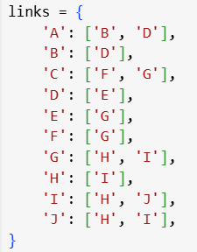

 | iterations and results:

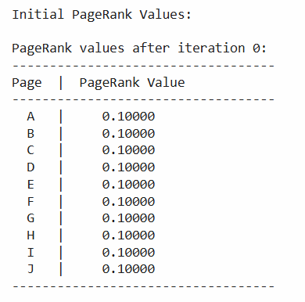
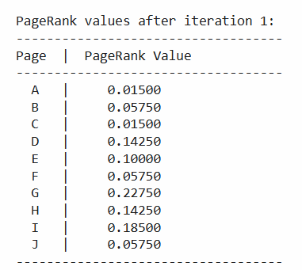
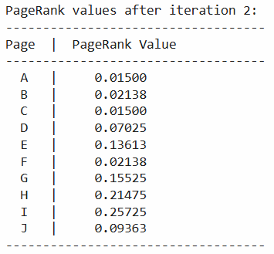
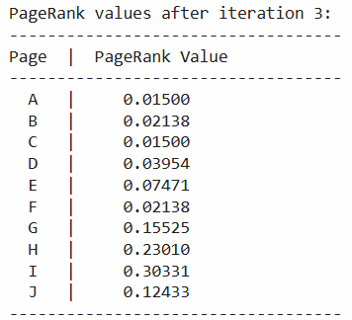
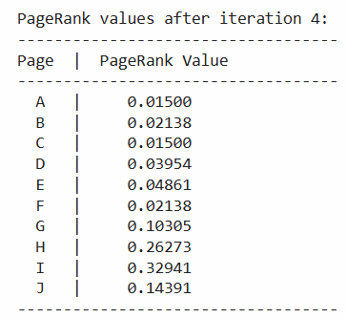

 | final result:

